Exercicio 07
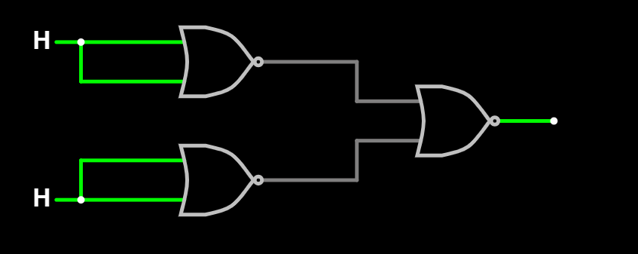
A | B | Saída
umidade | tempo | Irrigação
0 | 0 | 0
0 | 1 | 0
1 | 0 | 0
1 | 1 | 1

Exercicio 08
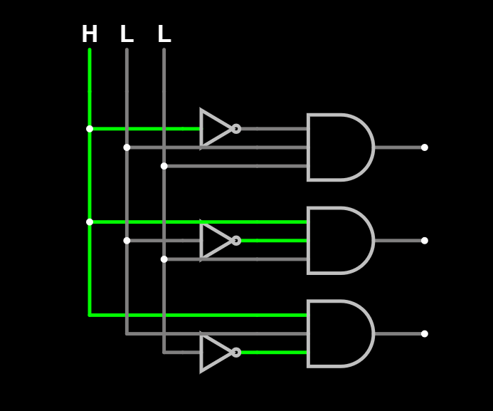
A | B | C | SIM
0 | 0 | 0 | 0
0 | 0 | 1 | 0
0 | 1 | 0 | 0
0 | 1 | 1 | 1
1 | 0 | 0 | 0
1 | 0 | 1 | 1
1 | 1 | 0 | 1
1 | 1 | 1 | 1

Exercico 09
A0 | A1 | B0 | B1 | Saída
0 | 0 | 0 | 0 | 1
0 | 0 | 0 | 1 | 1
0 | 0 | 1 | 0 | 1
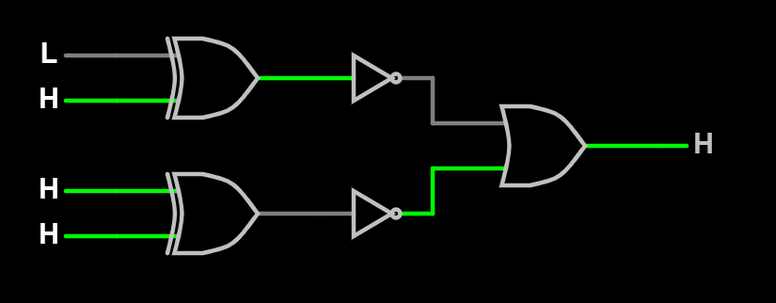
0 | 0 | 1 | 1 | 0
0 | 1 | 0 | 0 | 1
0 | 1 | 0 | 1 | 1
0 | 1 | 1 | 0 | 0
0 | 1 | 1 | 1 | 1
1 | 0 | 0 | 0 | 1
1 | 0 | 0 | 1 | 1
1 | 0 | 1 | 0 | 1
1 | 0 | 1 | 1 | 1
1 | 1 | 0 | 0 | 0
1 | 1 | 0 | 1 | 1
1 | 1 | 1 | 0 | 1
1 | 1 | 1 | 1 | 1

